子(トップ)


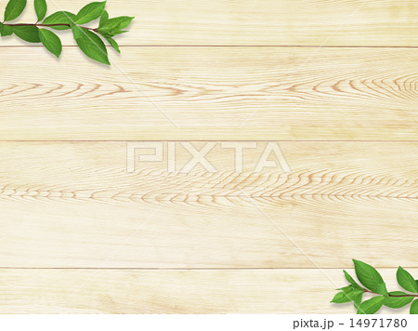



えほんのおうち

は じ め る

えほんのおうち
は じ め る
○○○
（ユーザ名
○○○
（ユーザ名

親（トップ）

親ID
パスワード
パスワードを保持する パスワードを忘れた
例)メールアドレス
子のページへ
クマをタップすると子トップへ
登録がまだ
アカウント登録
ログイン

親ID
パスワード
パスワードを保持する パスワードを忘れた
例)メールアドレス
子のページへ
クマをタップすると子トップへ
登録がまだ
アカウント登録
ログイン

管理者
管理者ID
パスワード
パスワードを保持する パスワードを忘れた
えほんのおうち
管理者ページ
@ehon.com
✓
アカウント登録
ログイン
登録がまだ


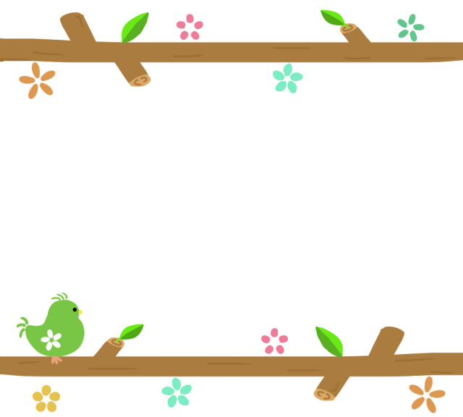
管理者ID
パスワード
パスワードを保持する パスワードを忘れた
えほんのおうち
管理者ページ
@ehon.com
✓
アカウント登録
ログイン
登録がまだ

サイトイマゲ

ここにタイトル
アカウント登録
ログイン

アカウント登録
親のアカウントを作る
子のアカウントを作る
子のアカウントはこちら
はいる(ログイン)
あたらしくさくせい
(アカウント新規登録)
アカウントがある
アカウントがない
アカウント情報変更
１．トップページ（アカウント制作）
子のアカウントログイン&登録

ここからは親が操作してください

 |  |  | ログインでも新規登録でもこの画面を表示させる


２．ログイン・アカウント登録フォーム | 2.5．アカウント登録ページ
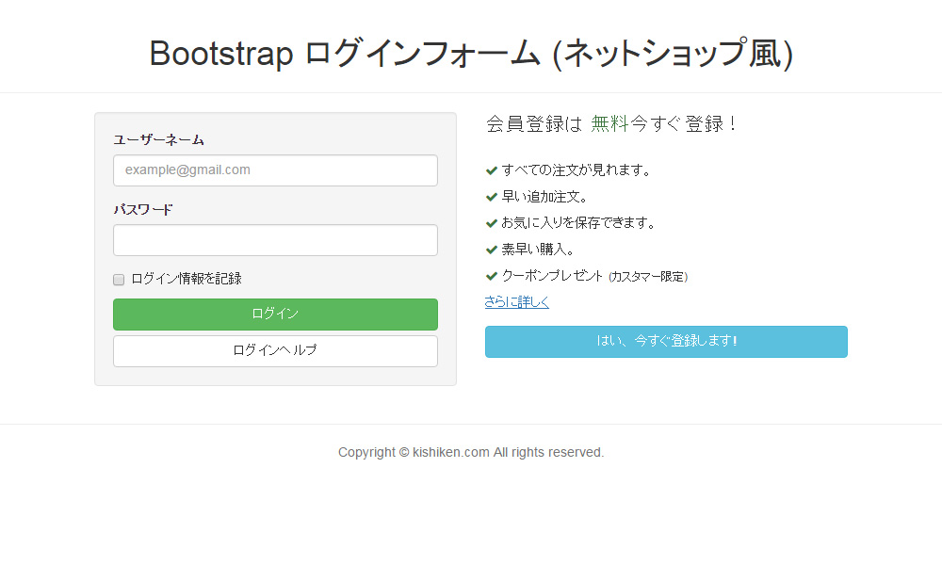
アカウント登録情報入力(親)
アカウント登録情報入力(子)
ユーザーID
パスワード
ログイン状態を保持
ニックネーム
パスワード
パスワード再入力
example@○○○.com
アカウント登録情報入力(子)続き
子の生年月日
子の性別(任意)
西暦
月
日
男
登録
ヘルプ
をクリックした後
アカウント変更
アカウント情報変更
パスワードの変更
アカウントの管理
子のアカウントの管理
ログアウト

３．ログイン後のホーム(子のページ)
 |  | アカウント登録後、子供はcookieによりいつでもサイト閲覧ができるようになる
絵本をさがす
（ジャンル）
キャンペーン
（〇月）

 | 親のページは別シートに書く
ようこそ、○○！
(○○はニックネーム)

どうぶつ
たべもの
のりもの
じぶんのへや
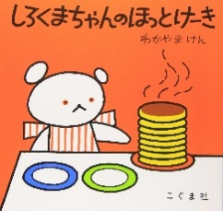


○○○の
へや
ほしいものリスト
いままでよんだ本
何かコンテンツ
ここにリクエストした情報やほしいものに
入れた絵本のシリーズに関する情報をここに
流す
ホーム
絵本をさがす
ユーザー(へや)
気になる絵本
４．ジャンル検索後変移ページ | 4.5．へや（子のユーザページ）

ホーム
絵本をさがす
ユーザー(へや)
気になる絵本
○○○の
へや
ほしいものリスト
いままでよんだ本
何かコンテンツ
ここにリクエストした情報やほしいものに
入れた絵本のシリーズに関する情報をここに
流す
ホーム
絵本をさがす
ユーザー(へや)
気になる絵本

例）ミッケ！で検索





この下にスワイプで絵本を表示、絵本か説明タップで詳細へ
ミッケ 1
○,○○○円
ミッケ2 [びっくりハウス]
○,○○○円
ミッケ 3[クリスマス]
○,○○○円

タップすると黒色なり、お気に入り追加される

５．お気に入りページ
ホーム
絵本をさがす
ユーザー(へや)
おきにいり

絵本を検索したページでおきにいり(★マーク)で
タップしたものがここに表示される

よく見るサイト順に絵本が並び
その本のジャンルに近い本が小さく表示される

おすすめのえほん

親のサイトイマゲ

えほんのおうち
レビューページ


しろくまちゃんのほっとけーき
・評価数
-------------------------------------------------
今にでもほっとけーきを食べたい

レビュクマさん 30代主婦 子2歳
こぐまちゃんシリーズの中で、やっぱりこれが一番いい！！
私も息子も大好きな絵本です。ホットケーキを焼く時の「ぽたあん」「どろどろ」から「はい できあがり」までの言葉のリズムが子供を引きつけます。繰り返し読むうちに、これらの言葉をすっかり暗記した我が子達。家でホットケーキを焼く時は、「ぷつぷつになってきたね」「次は 「しゅ ぺたん」だよ」
と、絵本で覚えた言葉を言ってくれます。
他のレビュー
を見る

画像をクリックすると拡大します
カートに入れる

プロトタイプ
１．はじめのトップページ
えっほん
は じ め る

をクリックした後
アカウント変更
アカウント情報変更
パスワードの変更
アカウントの管理
子のアカウントの管理
ログアウト

２.ログイン・アカウント選択フォーム

アカウント登録
親のアカウントを作る
子のアカウントを作る
子のアカウントはこちら
はいる(ログイン)
あたらしくさくせい
(アカウント新規登録)
アカウントがある
アカウントがない
アカウント情報変更

アカウント登録情報入力(親)
アカウント登録情報入力(子)
ユーザーID
パスワード
ログイン状態を保持
ニックネーム
パスワード
パスワード再入力
example@○○○.com
アカウント登録情報入力(子)続き
子の生年月日
子の性別(任意)
西暦
月
日
男
登録
ヘルプ

